关系图
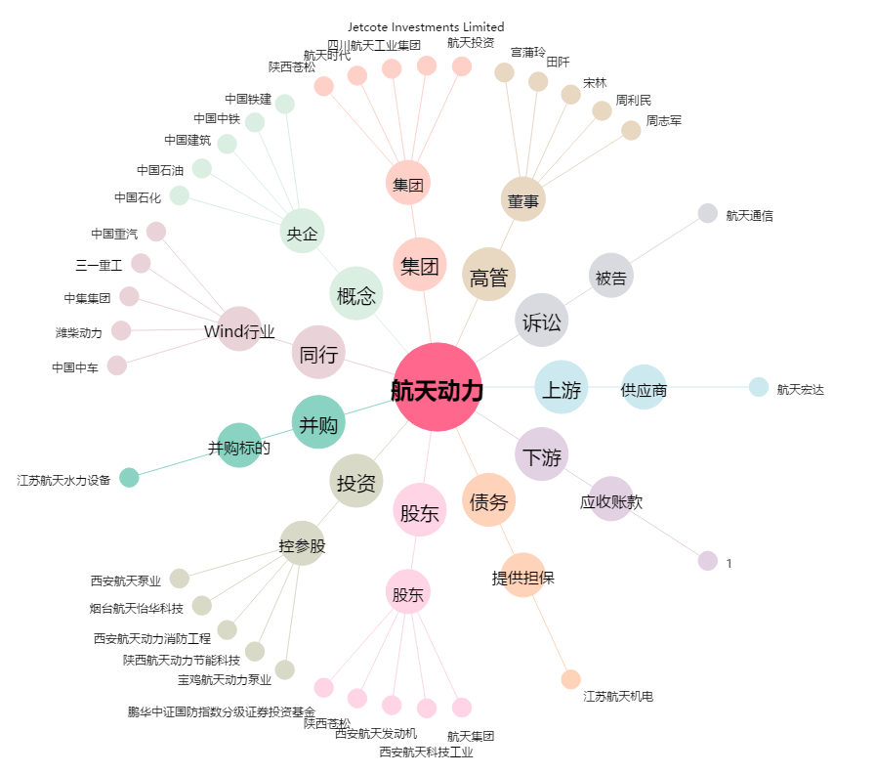
航天动力[600343.SH] - 关系概览图

